Sheet1
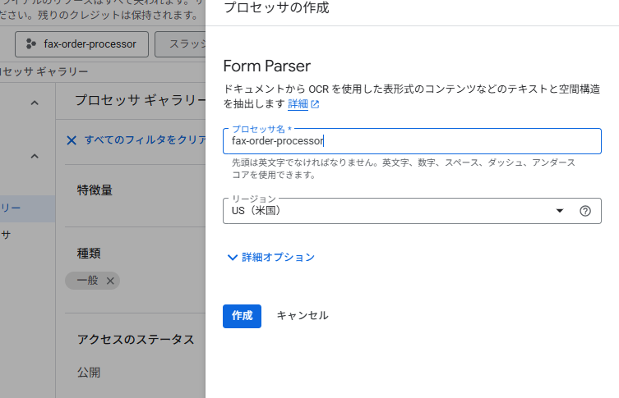

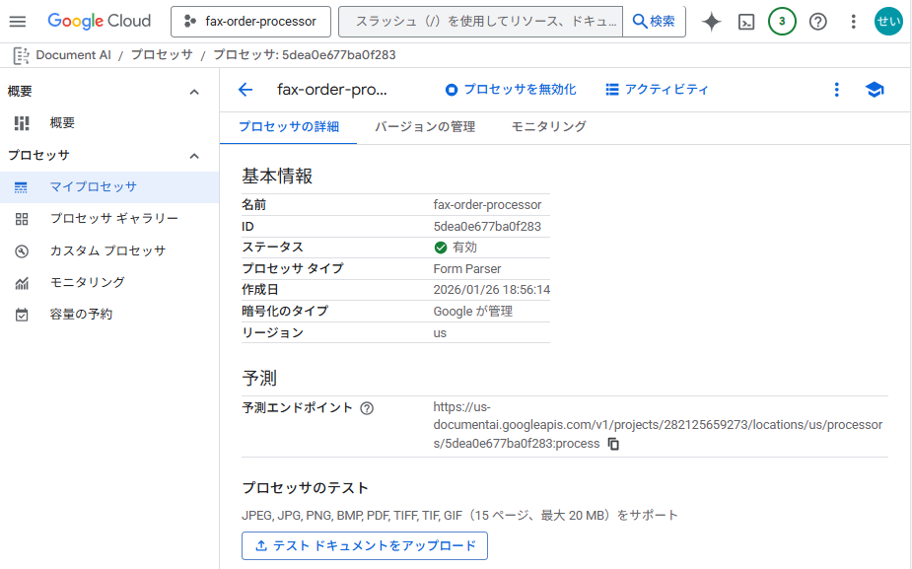

基本情報
名前
fax-order-processor
ID
5dea0e677ba0f283
ステータス
有効
プロセッサ タイプ
Form Parser
作成日
1/26/26
暗号化のタイプ
Google が管理
リージョン
us
予測
予測エンドポイント
https://us-documentai.googleapis.com/v1/projects/282125659273/locations/us/processors/5dea0e677ba0f283:process
プロセッサのテスト
JPEG, JPG, PNG, BMP, PDF, TIFF, TIF, GIF（15 ページ、最大 20 MB）をサポート

